Sheet1
安心
コロナ徹底対策実施中！


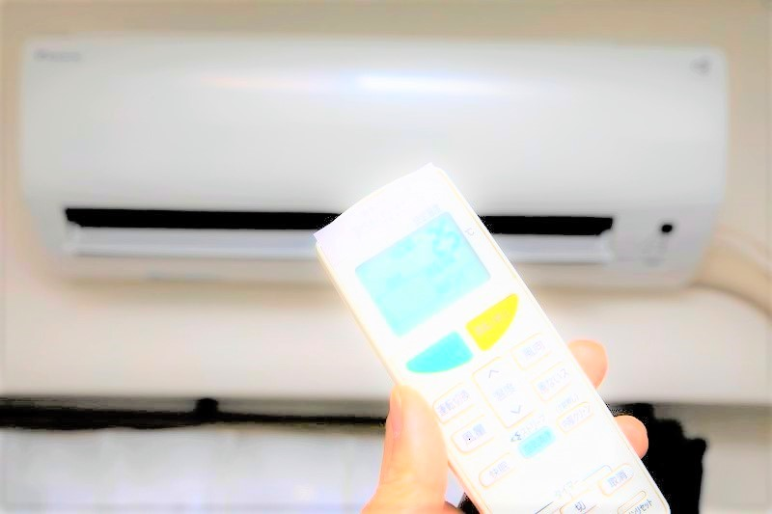
全社員抗原検査を実施しております。
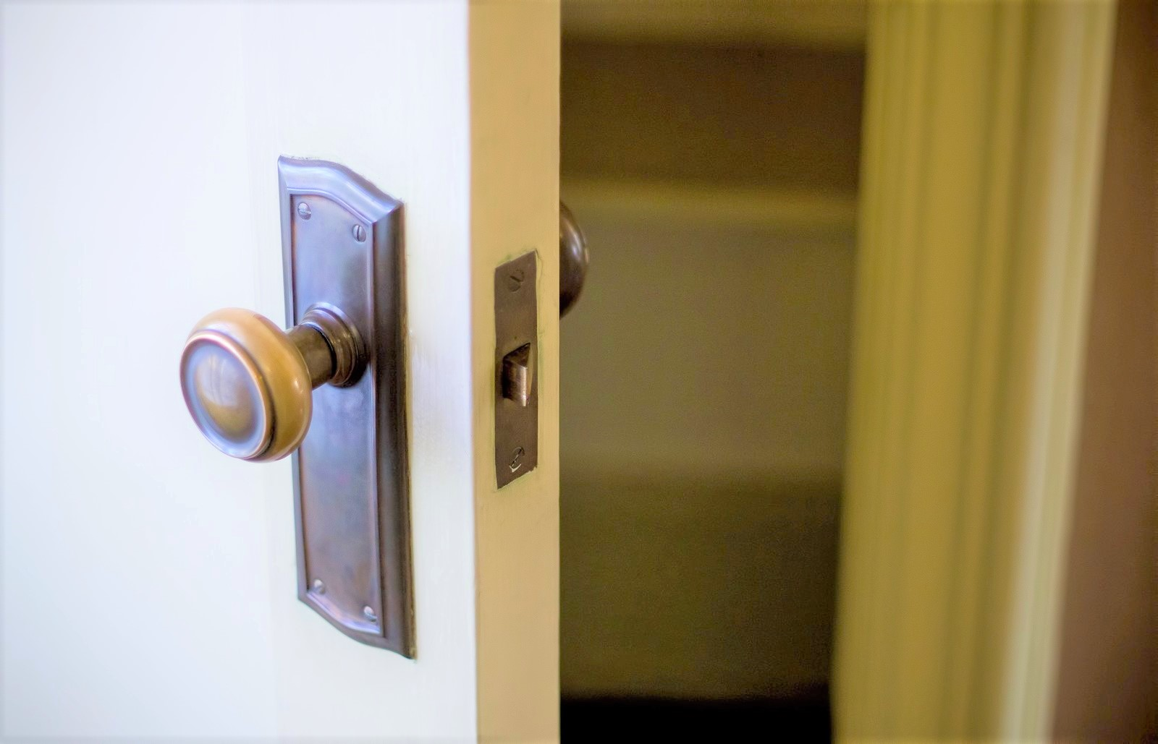

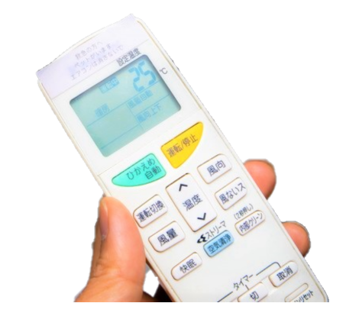

安心
コロナ徹底対策実施中！

●抗原検査を実施
●毎朝の検温
●お客様宅を訪問前に手洗いの徹底
●使用機材の徹底清掃

